상품제안서
액상 진한 보리차&헛개차 & 냉온보틀 3종 선물세트 | 상품코드: S47172

 |  |  |  |  |  |  | 02-713-8555 | www.synergygift.co.kr
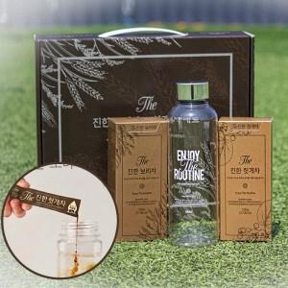

【상세/제작정보】

【인쇄/포장옵션】 | 스티커 / 포장지포장

【공급단가】 | 수량 | 50~ | 100~ | 500~ | 1,000~ | 2,000~
*VAT별도 | 단가 | 8,320원 | 7,870원 | 7,480원 | 7,290원 | 7,160원

【상품 URL】 | https://www.synergygift.co.kr:443/src/goods_detail.php?gdno=47172

